Hoja1
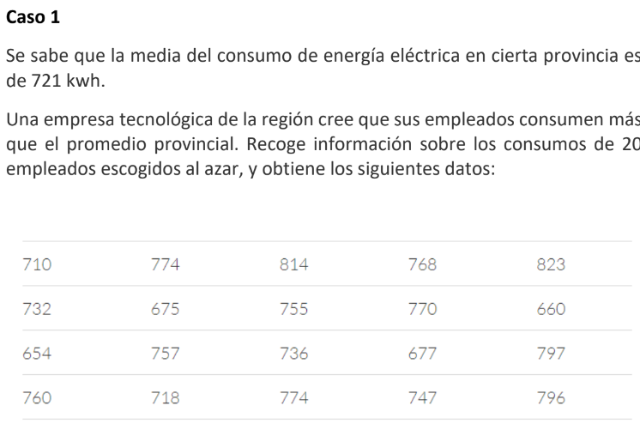
 |  | n | valores | Vairable para la hipotesis
 |  | 1 | 710 | X , consumo de energuia electrica de una persona que trabaja en una empresa de tecnologia
 |  | 2 | 774
 |  | 3 | 814 | H0 : mu = 721
 |  | 4 | 768 | H1 : mu > 721
 |  | 5 | 823
 |  | 6 | 732 | Nivel de significancia |  | 10%
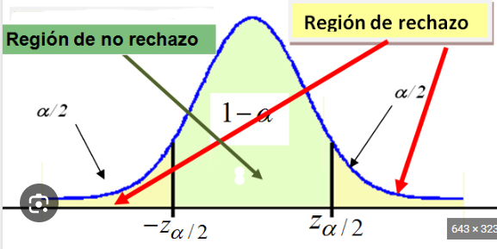
 |  | 7 | 675 | 1-alfa = 1-0,1 = 0,9
 |  | 8 | 755
 |  | 9 | 770 | Grados de libertad
 |  | 10 | 660 | n -1 = 20-1 = 19
 |  | 11 | 654
 |  | 12 | 757 | T stident, punto de corte para rechazar o no rechazar la hipotesis
 |  | 13 | 736 | t(n-1;1-alfa) = t(19;0,9)= |  | 1.3277
 |  | 14 | 677
 |  | 15 | 797 | media | 744.85
 |  | 16 | 760 | sigma | 49.573204774
 |  | 17 | 718
Media | 721 | 18 | 774
 |  | 19 | 747
 |  | 20 | 796

 |  |  |  | Prueba = | 2.1515744849

 |  |  |  | a)
 |  |  |  | Al ser la Prueba 2,15 > Punto de rechazo 1,32
 |  |  |  | Se rechaza la hipotesis nula donde se establecia que el mromedio mensual para un trabajador de uen ampresa de tecnologia es mayor a la media de 721 kwh, con un nivel de significancia del 10%

 |  |  |  | P(t>=2,15) = 0,0219

 |  |  |  | b)
 |  |  |  | El valor p de la decisión es de 0,0219.

